087.패스테이블
id | pass_lv | need_exp | free_reward_type | free_reward_value | free_reward_count | pay_reward_type | pay_reward_value | pay_reward_count | 무료 보상 | 유료 보상 | 무료 보상 가치 | 유료 보상 가치
1 | 1 | 400 | 6 | 94212 | 3 | 3 | 100 | 0 | 카프라 명함 3개 | 무료 냥다래 열매(보상) 100개 | 400 | 2000 | 1 | 400 |  |  | 087.패스테이블
2 | 2 | 800 | 34 | 1 | 0 | 6 | 85213 | 1 | 쉐어 시간 4시간 1개 | 디펜스 바포메트 큐브 1개 | 2000 | 8000 | 2 | 800 | 400 |  | name | 명칭 | 형식 | 상품 관련 기초데이터에 라비린스 패스를 추가합니다. |  |  |  |  | goods_type / 보상 타입
3 | 3 | 1200 | 6 | 85001 | 1 | 6 | 85084 | 1 | 중급 장비 상자 1개 | 직업 무기 상자 1개 | 6000 | 8000 | 2 | 1200 | 400 |  | id | 고유 아이디 | 아이디 |  |  |  |  |  | index | name | reward_value | reward_count | 참조 테이블
4 | 4 | 1600 | 38 | 3 | 0 | 6 | 94213 | 1 | MVP 소환 티켓 3개 | 카프라 엽서 1개 | 1500 | 1320 | 2 | 1600 | 400 |  | pass_lv | 패스의 레벨 | 정수 | id | seq | unit | data | des | 1 | 제니 | value
5 | 5 | 2000 | 6 | 85070 | 1 | 6 | 85127 | 1 | 코스튬 상자 1개 | 코스튬 상자 1개 | 6000 | 6000 | 2 | 2000 | 400 |  | need_exp | 패스 레벨에 도달하기 위해 필요한 패스 경험치 | 정수 | 280 | 1 | 1 | 408 | 첫 결제 보상 상품 상점 ID | 2 | 냥다래 열매(결제) | value
6 | 6 | 2400 | 6 | 94212 | 3 | 3 | 100 | 0 | 카프라 명함 3개 | 무료 냥다래 열매(보상) 100개 | 400 | 2000 | 2 | 2400 | 400 |  | free_reward_type | 무료 상품의 타입 | 인덱스 | 280 | 2 | 1 | 2 | 쉐어 시간 충전 4시간 (쉐어 UI에 사용) | 3 | 무료 냥다래 열매(보상) | value
7 | 7 | 3000 | 6 | 85081 | 1 | 6 | 85082 | 1 | 동료 지원 상자 1개 | 희귀 동료 상자 1개 | 2000 | 12000 | 3 | 3000 | 600 |  | free_reward_value | 무료 상품의 값 | 정수 | 280 | 3 | 1 | 3 | 쉐어 시간 충전 8시간 (쉐어 UI에 사용) | 4 | 스킬 포인트 | value
8 | 8 | 3600 | 34 | 1 | 0 | 36 | 1 | 0 | 쉐어 시간 4시간 1개 | 쉐어 시간 16시간 1개 | 2000 | 6000 | 3 | 3600 | 600 |  | free_reward_count | 무료 상품의 수량 | 정수 | 280 | 4 | 1 | 4 | 쉐어 시간 충전 16시간 (쉐어 UI에 사용) | 5 | 스탯 포인트 | value
9 | 9 | 4200 | 6 | 85009 | 1 | 6 | 85010 | 1 | 중급 카드 상자 1개 | 상급 카드 상자 1개 | 6000 | 10000 | 3 | 4200 | 600 |  | pay_reward_type | 유료 상품의 타입 | 인덱스 | 280 | 5 | 1 | 1 | 비밀 상점 초기화권 (비밀 상점 UI에 사용) | 6 | 아이템 | item_id | count | 010.아이템테이블 참조
10 | 10 | 4800 | 6 | 85312 | 1 | 6 | 85213 | 1 | 바포메트 큐브(3) 1개 | 디펜스 바포메트 큐브 1개 | 8000 | 10000 | 3 | 4800 | 600 |  | pay_reward_value | 유료 상품의 값 | 정수 | 280 | 6 | 1 | 409 | 금빛 영양제 (나무 UI에 사용) | 8 | 직업 경험치 | value
11 | 11 | 5600 | 6 | 94212 | 3 | 6 | 94215 | 1 | 카프라 명함 3개 | 카프라 브로치 1개 | 400 | 3000 | 4 | 5600 | 800 |  | pay_reward_count | 유료 상품의 수량 | 정수 | 280 | 7 | 1 | 122 | 웹샵 첫 결제 상점 id | 9 | 일반 경험치 | value
12 | 12 | 6400 | 36 | 1 | 0 | 6 | 85214 | 1 | 쉐어 시간 16시간 1개 | 망토 바포메트 큐브 1개 | 6000 | 8000 | 4 | 6400 | 800 |  |  |  |  | 280 | 8 | 1 | 5 | 라비린스 패스 상점 id | 11 | 중앙 실험실 티켓 | value
13 | 13 | 7200 | 6 | 85001 | 1 | 6 | 85002 | 1 | 중급 장비 상자 1개 | 상급 장비 상자 1개 | 6000 | 14000 | 4 | 7200 | 800 |  | 상품의 가격, 상품 코드, 판매 종료 일, 횟수 제한 수량 체크(limit_id)는 상점테이블에서 정의합니다. |  |  | 패스 상품은 limit_id를 하나로 사용하고자 하기 때문에 시즌이 변경될 때 상품 id를 변경하고 기초데이터를 수정합니다. |  |  |  |  | 24 | 길드 코인 | value
14 | 14 | 8000 | 38 | 3 | 0 | 6 | 94213 | 1 | MVP 소환 티켓 3개 | 카프라 엽서 1개 | 1500 | 1320 | 4 | 8000 | 800 |  | 패스 상점데이터는 condition_type 7번으로 구성합니다. |  |  |  |  |  |  |  | 25 | RO 포인트 | value
15 | 15 | 9000 | 6 | 85070 | 1 | 6 | 85127 | 1 | 코스튬 상자 1개 | 코스튬 상자 1개 | 6000 | 6000 | 5 | 9000 | 1000 |  |  |  |  |  |  |  |  |  | 26 | 디펜스 던전 티켓 | value
16 | 16 | 10000 | 6 | 94212 | 3 | 3 | 100 | 0 | 카프라 명함 3개 | 무료 냥다래 열매(보상) 100개 | 400 | 2000 | 5 | 10000 | 1000 |  | 패스 상품의 업데이트는 점검 중에만 진행합니다. |  |  | 라비린스 패스 관련 기초데이터 |  |  |  |  | 27 | 월드보스 티켓 | value
17 | 17 | 11000 | 6 | 85081 | 1 | 6 | 85082 | 1 | 동료 지원 상자 1개 | 희귀 동료 상자 1개 | 2000 | 12000 | 5 | 11000 | 1000 |  | gm tool에서 세팅한 기간이 종료되거나, 패스 상품의 키가 변경되면 패스와 관련된 진행 정보를 초기화합니다. |  |  |  |  |  |  |  | 28 | 대전 티켓 | value
18 | 18 | 12000 | 34 | 1 | 0 | 6 | 84019 | 1 | 쉐어 시간 4시간 1개 | 쉐어 부스트(+Lv.3) 1개 | 2000 | 2000 | 5 | 12000 | 1000 |  | 초기화 목록 : 현재 패스 경험치, 현재 퀘스트 진행 정보 |  |  |  | id | unit | data | des | 29 | 미로맵 스테이지 보스 도전권 - 행동력 | value
19 | 19 | 13200 | 6 | 85009 | 1 | 6 | 85010 | 1 | 중급 카드 상자 1개 | 상급 카드 상자 1개 | 6000 | 10000 | 6 | 13200 | 1200 |  |  |  |  |  | 334 | 1 | 100 | 라비린스 패스 유료 레벨업 비용(냥다래) | 32 | 퀘스트 코인(의뢰 퀘스트) | value
20 | 20 | 14400 | 6 | 94207 | 1 | 6 | 85214 | 1 | 미궁숲 입장권 1개 | 망토 바포메트 큐브 1개 | 6000 | 12000 | 6 | 14400 | 1200 |  | 기존 패스테이블 데이터를 백업해둔 후 다음 시즌 보상 데이터로 수정합니다. |  |  |  |  |  |  |  | 33 | 동료 | agent_id | count | 036.동료테이블 참조
21 | 21 | 15600 | 6 | 94212 | 3 | 6 | 94215 | 1 | 카프라 명함 3개 | 카프라 브로치 1개 | 400 | 3000 | 6 | 15600 | 1200 |  | 기존 퀘스트테이블 데이터를 백업해둔 후 다음 시즌 퀘스트 데이터로 수정합니다. |  |  |  |  |  |  |  | 34 | 쉐어 시간 4시간 | value
22 | 22 | 16800 | 34 | 1 | 0 | 6 | 85212 | 1 | 쉐어 시간 4시간 1개 | 웨폰 바포메트 큐브 1개 | 2000 | 15000 | 6 | 16800 | 1200 |  | 상점테이블의 패스 상품 id를 변경한 후(+1하는 규칙) |  |  |  |  |  |  |  | 35 | 쉐어 시간 8시간 | value
23 | 23 | 18200 | 6 | 85001 | 1 | 6 | 85002 | 1 | 중급 장비 상자 1개 | 상급 장비 상자 1개 | 6000 | 14000 | 7 | 18200 | 1400 |  | 기초데이터 280번의 상세 기초데이터 중 라비린스 패스 id를 수정한 상품 id와 동일하게 수정합니다. |  |  |  |  |  |  |  | 36 | 쉐어 시간 16시간 | value
24 | 24 | 19600 | 38 | 3 | 0 | 6 | 94213 | 1 | MVP 소환 티켓 3개 | 카프라 엽서 1개 | 1500 | 1320 | 7 | 19600 | 1400 |  |  |  |  |  |  |  |  |  | 37 | 멀티 미로 입장 티켓 | value
25 | 25 | 21200 | 6 | 85070 | 1 | 6 | 85127 | 1 | 코스튬 상자 1개 | 코스튬 상자 1개 | 6000 | 6000 | 7 | 21200 | 1600 |  | 상점테이블의 timeout는 구매에 대한 시간을 체크하는 용도로만 사용됩니다. |  |  |  |  |  |  |  | 38 | MVP 소환 티켓 | value
26 | 26 | 22800 | 6 | 94212 | 3 | 3 | 100 | 0 | 카프라 명함 3개 | 무료 냥다래 열매(보상) 100개 | 400 | 2000 | 8 | 22800 | 1600 |  | gm tool 상의 종료 시간과 구매 시간을 동일하게 구성해야만 합니다. |  |  |  |  |  |  |  | 39 | 제니 던전 티켓 | value
27 | 27 | 24600 | 6 | 85081 | 1 | 6 | 85082 | 1 | 동료 지원 상자 1개 | 희귀 동료 상자 1개 | 2000 | 12000 | 10 | 24600 | 1800 |  |  |  |  |  |  |  |  |  | 40 | 경험치 던전 티켓 | value
28 | 28 | 26600 | 34 | 1 | 0 | 6 | 84019 | 1 | 쉐어 시간 4시간 1개 | 쉐어 부스트(+Lv.3) 1개 | 2000 | 2000 | 10 | 26600 | 2000 |  |  |  |  |  |  |  |  |  | 98 | 보상그룹테이블 참조 | group_id |  | 026.보상그룹테이블 참조
29 | 29 | 28800 | 6 | 85010 | 1 | 6 | 85011 | 1 | 상급 카드 상자 1개 | 최상급 카드 상자 1개 | 10000 | 12000 | 10 | 28800 | 2200 |  |  |  |  |  |  |  |  |  | 99 | 아이템 그룹 보상 | group_id |  | 024.가챠테이블 참조
30 | 30 | 31800 | 6 | 85312 | 1 | 6 | 85212 | 1 | 바포메트 큐브(3) 1개 | 웨폰 바포메트 큐브 1개 | 8000 | 15000 | 15 | 31800 | 3000 |  |  |  |  |  |  |  |  |  | 100 | 동료 그룹 보상 | group_id |  | 024.가챠테이블 참조
31 | 31 | 34800 | 6 | 85011 | 1 | 0 | 0 | 0 | 최상급 카드 상자 1개 | 0 |  |  |  | 34800 | 3000 | 마지막 보상은 하나입니다. 마지막 레벨에 도달할 수 있는 경험치로 마지막 보상을 계속 획득할 수 있습니다.
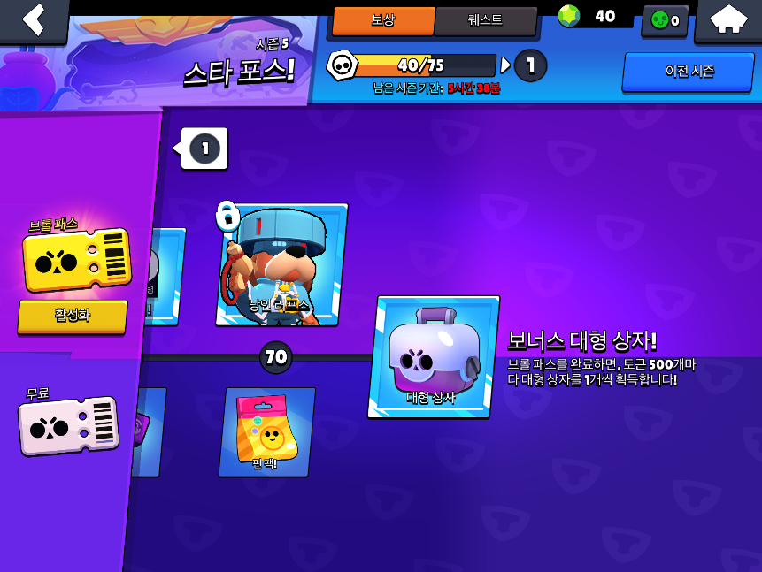
 |  |  |  |  |  |  |  |  |  |  | 108900 | 217960

 |  |  |  |  |  |  |  |  |  |  |  | 326860

